0625
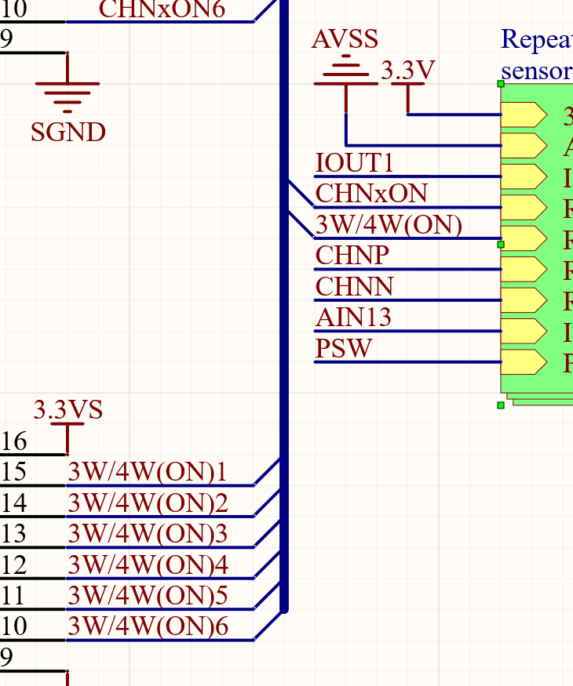
1 | L401没有厂家和型号，自己选么
2
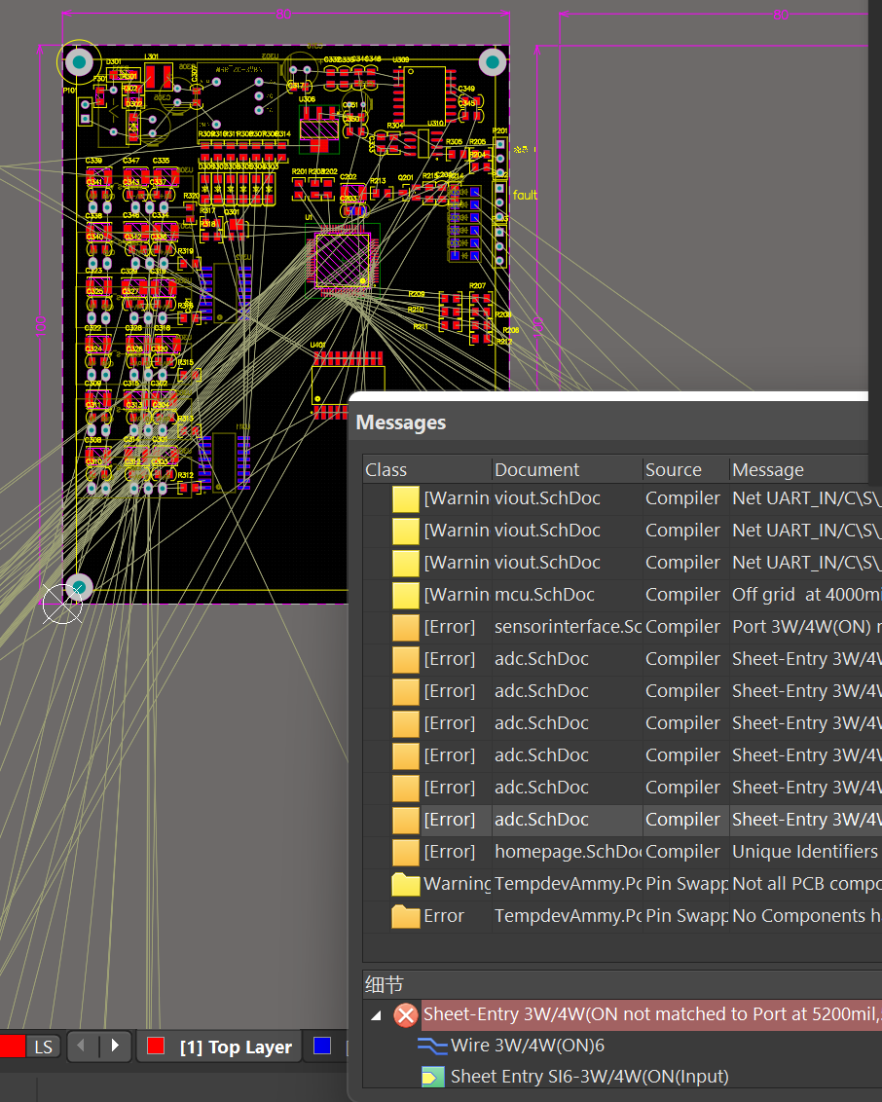

 |  | 这个地方显示信号没有连接
 |  | 我看了U703确实没有连接
 |  | 原理图viout中的信号不一致
 |  | 看一下

